Лист 1
Прайс-лист
МИР ПРЯЖИ

В валюте: руб. (курс 1).
Цены указаны на 07.08.2020

№ | Номенклатура/ Характеристика номенклатуры | Описание | Изображение | Артикул | Цена | Ед. | Остаток | Ссылка на сайт
 | Стразы пришивные, акриловые, 10мм, 15шт/упак (круглые) Астра N1 красный | Стразы пришивные, акриловые, 10мм, 15шт/упак (круглые) Астра N1 красный | 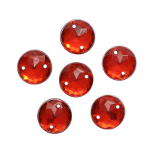 | 7725948 | 49.65 |  |  | Изображение
 | Стразы пришивные, акриловые, 10мм, 15шт/упак (круглые) Астра N1 красный |  |  |  | 49.65 | упак | 20 | Изображение
 | Стразы пришивные, акриловые, 10мм, 15шт/упак (круглые) Астра N48 черный | Стразы пришивные, акриловые, 10мм, 15шт/упак (круглые) Астра N48 черный | 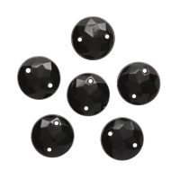 | 7725948 | 49.65 |  |  | Изображение
 | Стразы пришивные, акриловые, 10мм, 15шт/упак (круглые) Астра N48 черный |  |  |  | 49.65 | упак | 20 | Изображение
 | Стразы пришивные, акриловые, 10мм, 15шт/упак (круглые) Астра NAB20 прозрачный АВ | Стразы пришивные, акриловые, 10мм, 15шт/упак (круглые) Астра NAB20 прозрачный АВ | 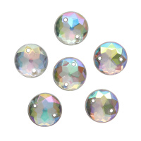 | 7725948 | 49.65 |  |  | Изображение
 | Стразы пришивные, акриловые, 10мм, 15шт/упак (круглые) Астра NAB20 прозрачный АВ |  |  |  | 49.65 | упак | 13 | Изображение
 | Стразы пришивные, акриловые, 10мм, 15шт/упак (круглые) Астра NAB50 белый АВ | Стразы пришивные, акриловые, 10мм, 15шт/упак (круглые) Астра NAB50 белый АВ | 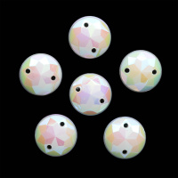 | 7725948 | 49.65 |  |  | Изображение
 | Стразы пришивные, акриловые, 10мм, 15шт/упак (круглые) Астра NAB50 белый АВ |  |  |  | 49.65 | упак | 16 | Изображение
 | Стразы пришивные, акриловые, 6,5мм, 25шт/упак (круглые) Астра 03 св.розовый | Стразы пришивные, акриловые, 6,5мм, 25шт/упак (круглые) Астра 03 св.розовый | 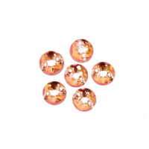 | 7701643 | 43.40 |  |  | Изображение
 | Стразы пришивные, акриловые, 6,5мм, 25шт/упак (круглые) Астра 03 св.розовый |  |  |  | 43.40 | упак | 13 | Изображение
 | Стразы пришивные, акриловые, 6,5мм, 25шт/упак (круглые) Астра 07 ультрамарин | Стразы пришивные, акриловые, 6,5мм, 25шт/упак (круглые) Астра 07 ультрамарин | 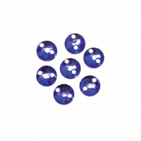 | 7701643 | 43.40 |  |  | Изображение
 | Стразы пришивные, акриловые, 6,5мм, 25шт/упак (круглые) Астра 07 ультрамарин |  |  |  | 43.40 | упак | 4 | Изображение
 | Стразы пришивные, акриловые, 6,5мм, 25шт/упак (круглые) Астра 24 фиолетовый | Стразы пришивные, акриловые, 6,5мм, 25шт/упак (круглые) Астра 24 фиолетовый | 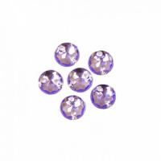 | 7701643 | 38.23 |  |  | Изображение
 | Стразы пришивные, акриловые, 6,5мм, 25шт/упак (круглые) Астра 24 фиолетовый |  |  |  | 38.23 | упак | 5 | Изображение
 | Стразы пришивные, акриловые, 6,5мм, 25шт/упак (круглые) Астра 38 рубин | Стразы пришивные, акриловые, 6,5мм, 25шт/упак (круглые) Астра 38 рубин | 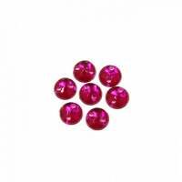 | 7701643 | 38.23 |  |  | Изображение
 | Стразы пришивные, акриловые, 6,5мм, 25шт/упак (круглые) Астра 38 рубин |  |  |  | 38.23 | упак | 3 | Изображение
 | Стразы пришивные, акриловые, 6*10мм, 18шт/упак (капля) Астра 02 фуксия | Стразы пришивные, акриловые, 6*10мм, 18шт/упак (капля) Астра 02 фуксия | 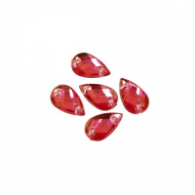 | 7701654 | 49.65 |  |  | Изображение
 | Стразы пришивные, акриловые, 6*10мм, 18шт/упак (капля) Астра 02 фуксия |  |  |  | 49.65 | упак | 18 | Изображение
 | Стразы пришивные, акриловые, 6*10мм, 18шт/упак (капля) Астра 03 св.розовый | Стразы пришивные, акриловые, 6*10мм, 18шт/упак (капля) Астра 03 св.розовый | 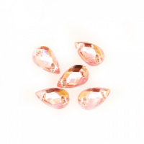 | 7701654 | 49.65 |  |  | Изображение
 | Стразы пришивные, акриловые, 6*10мм, 18шт/упак (капля) Астра 03 св.розовый |  |  |  | 49.65 | упак | 16 | Изображение
 | Стразы пришивные, акриловые, 6*10мм, 18шт/упак (капля) Астра 13 медный | Стразы пришивные, акриловые, 6*10мм, 18шт/упак (капля) Астра 13 медный | 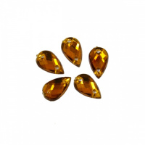 | 7701654 | 49.65 |  |  | Изображение
 | Стразы пришивные, акриловые, 6*10мм, 18шт/упак (капля) Астра 13 медный |  |  |  | 49.65 | упак | 19 | Изображение
 | Стразы пришивные, акриловые, 6*10мм, 18шт/упак (капля) Астра 22 т.пурпур | Стразы пришивные, акриловые, 6*10мм, 18шт/упак (капля) Астра 22 т.пурпур | 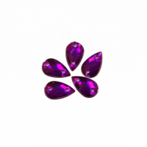 | 7701654 | 49.65 |  |  | Изображение
 | Стразы пришивные, акриловые, 6*10мм, 18шт/упак (капля) Астра 22 т.пурпур |  |  |  | 49.65 | упак | 18 | Изображение
 | Стразы пришивные, акриловые, 6*10мм, 18шт/упак (капля) Астра 32 голубой | Стразы пришивные, акриловые, 6*10мм, 18шт/упак (капля) Астра 32 голубой | 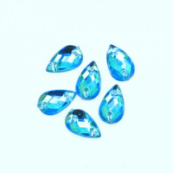 | 7701654 | 49.65 |  |  | Изображение
 | Стразы пришивные, акриловые, 6*10мм, 18шт/упак (капля) Астра 32 голубой |  |  |  | 49.65 | упак | 18 | Изображение
 | Стразы пришивные, акриловые, 6*10мм, 18шт/упак (капля) Астра 36 графит | Стразы пришивные, акриловые, 6*10мм, 18шт/упак (капля) Астра 36 графит | 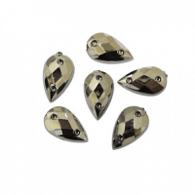 | 7701654 | 49.65 |  |  | Изображение
 | Стразы пришивные, акриловые, 6*10мм, 18шт/упак (капля) Астра 36 графит |  |  |  | 49.65 | упак | 20 | Изображение
 | Стразы пришивные, акриловые, 6*10мм, 18шт/упак (капля) Астра 38 рубин | Стразы пришивные, акриловые, 6*10мм, 18шт/упак (капля) Астра 38 рубин | 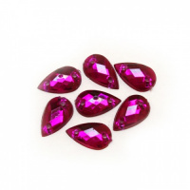 | 7701654 | 49.65 |  |  | Изображение
 | Стразы пришивные, акриловые, 6*10мм, 18шт/упак (капля) Астра 38 рубин |  |  |  | 49.65 | упак | 20 | Изображение
 | Стразы пришивные, акриловые, 6*10мм, 18шт/упак (капля) Астра N38 прозрачный | Стразы пришивные, акриловые, 6*10мм, 18шт/упак (капля) Астра N38 прозрачный | 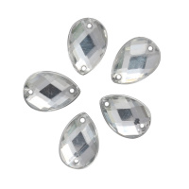 | 7701654 | 49.65 |  |  | Изображение
 | Стразы пришивные, акриловые, 6*10мм, 18шт/упак (капля) Астра N38 прозрачный |  |  |  | 49.65 | упак | 5 | Изображение
 | Стразы пришивные, акриловые, 6*10мм, 18шт/упак (капля) Астра N38 черный | Стразы пришивные, акриловые, 6*10мм, 18шт/упак (капля) Астра N38 черный | 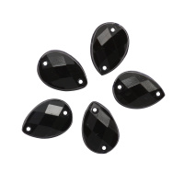 | 7701654 | 49.65 |  |  | Изображение
 | Стразы пришивные, акриловые, 6*10мм, 18шт/упак (капля) Астра N38 черный |  |  |  | 49.65 | упак | 28 | Изображение
 | Стразы пришивные, акриловые, 6*10мм, 18шт/упак (капля) Астра NAB20 прозрачный АВ | Стразы пришивные, акриловые, 6*10мм, 18шт/упак (капля) Астра NAB20 прозрачный АВ | 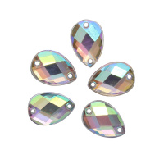 | 7701654 | 49.65 |  |  | Изображение
 | Стразы пришивные, акриловые, 6*10мм, 18шт/упак (капля) Астра NAB20 прозрачный АВ |  |  |  | 49.65 | упак | 12 | Изображение
 | Стразы пришивные, акриловые, 6*8мм, 20шт/упак (овальные) Астра 02 фуксия | Стразы пришивные, акриловые, 6*8мм, 20шт/упак (овальные) Астра 02 фуксия | 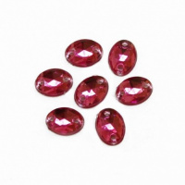 | 7701649 | 49.65 |  |  | Изображение
 | Стразы пришивные, акриловые, 6*8мм, 20шт/упак (овальные) Астра 02 фуксия |  |  |  | 49.65 | упак | 20 | Изображение
 | Стразы пришивные, акриловые, 6*8мм, 20шт/упак (овальные) Астра 03 св.розовый | Стразы пришивные, акриловые, 6*8мм, 20шт/упак (овальные) Астра 03 св.розовый | 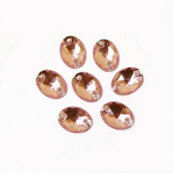 | 7701649 | 49.65 |  |  | Изображение
 | Стразы пришивные, акриловые, 6*8мм, 20шт/упак (овальные) Астра 03 св.розовый |  |  |  | 49.65 | упак | 20 | Изображение
 | Стразы пришивные, акриловые, 6*8мм, 20шт/упак (овальные) Астра 07 ультрамарин | Стразы пришивные, акриловые, 6*8мм, 20шт/упак (овальные) Астра 07 ультрамарин | 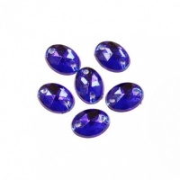 | 7701649 | 49.65 |  |  | Изображение
 | Стразы пришивные, акриловые, 6*8мм, 20шт/упак (овальные) Астра 07 ультрамарин |  |  |  | 49.65 | упак | 18 | Изображение
 | Стразы пришивные, акриловые, 6*8мм, 20шт/упак (овальные) Астра 11 св.оранжевый | Стразы пришивные, акриловые, 6*8мм, 20шт/упак (овальные) Астра 11 св.оранжевый | 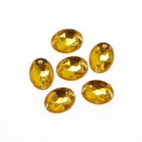 | 7701649 | 49.65 |  |  | Изображение
 | Стразы пришивные, акриловые, 6*8мм, 20шт/упак (овальные) Астра 11 св.оранжевый |  |  |  | 49.65 | упак | 19 | Изображение
 | Стразы пришивные, акриловые, 6*8мм, 20шт/упак (овальные) Астра 13 медный | Стразы пришивные, акриловые, 6*8мм, 20шт/упак (овальные) Астра 13 медный | 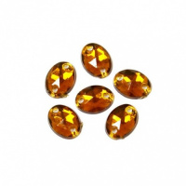 | 7701649 | 49.65 |  |  | Изображение
 | Стразы пришивные, акриловые, 6*8мм, 20шт/упак (овальные) Астра 13 медный |  |  |  | 49.65 | упак | 20 | Изображение
 | Стразы пришивные, акриловые, 6*8мм, 20шт/упак (овальные) Астра 22 т.пурпур | Стразы пришивные, акриловые, 6*8мм, 20шт/упак (овальные) Астра 22 т.пурпур | 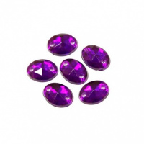 | 7701649 | 49.65 |  |  | Изображение
 | Стразы пришивные, акриловые, 6*8мм, 20шт/упак (овальные) Астра 22 т.пурпур |  |  |  | 49.65 | упак | 20 | Изображение
 | Стразы пришивные, акриловые, 6*8мм, 20шт/упак (овальные) Астра 23 т.серый | Стразы пришивные, акриловые, 6*8мм, 20шт/упак (овальные) Астра 23 т.серый | 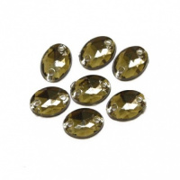 | 7701649 | 49.65 |  |  | Изображение
 | Стразы пришивные, акриловые, 6*8мм, 20шт/упак (овальные) Астра 23 т.серый |  |  |  | 49.65 | упак | 20 | Изображение
 | Стразы пришивные, акриловые, 6*8мм, 20шт/упак (овальные) Астра 24 фиолетовый | Стразы пришивные, акриловые, 6*8мм, 20шт/упак (овальные) Астра 24 фиолетовый | 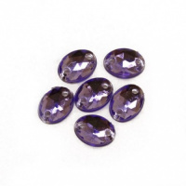 | 7701649 | 49.65 |  |  | Изображение
 | Стразы пришивные, акриловые, 6*8мм, 20шт/упак (овальные) Астра 24 фиолетовый |  |  |  | 49.65 | упак | 10 | Изображение
 | Стразы пришивные, акриловые, 6*8мм, 20шт/упак (овальные) Астра 26 сапфир | Стразы пришивные, акриловые, 6*8мм, 20шт/упак (овальные) Астра 26 сапфир | 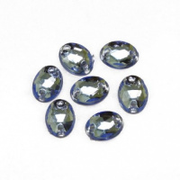 | 7701649 | 49.65 |  |  | Изображение
 | Стразы пришивные, акриловые, 6*8мм, 20шт/упак (овальные) Астра 26 сапфир |  |  |  | 49.65 | упак | 19 | Изображение
 | Стразы пришивные, акриловые, 6*8мм, 20шт/упак (овальные) Астра 28 т.сапфир | Стразы пришивные, акриловые, 6*8мм, 20шт/упак (овальные) Астра 28 т.сапфир | 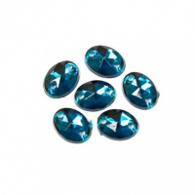 | 7701649 | 49.65 |  |  | Изображение
 | Стразы пришивные, акриловые, 6*8мм, 20шт/упак (овальные) Астра 28 т.сапфир |  |  |  | 49.65 | упак | 20 | Изображение
 | Стразы пришивные, акриловые, 6*8мм, 20шт/упак (овальные) Астра 32 голубой | Стразы пришивные, акриловые, 6*8мм, 20шт/упак (овальные) Астра 32 голубой | 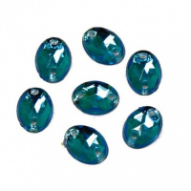 | 7701649 | 49.65 |  |  | Изображение
 | Стразы пришивные, акриловые, 6*8мм, 20шт/упак (овальные) Астра 32 голубой |  |  |  | 49.65 | упак | 20 | Изображение
 | Стразы пришивные, акриловые, 6*8мм, 20шт/упак (овальные) Астра 34 гранат | Стразы пришивные, акриловые, 6*8мм, 20шт/упак (овальные) Астра 34 гранат | 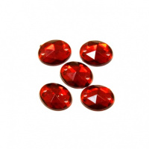 | 7701649 | 49.65 |  |  | Изображение
 | Стразы пришивные, акриловые, 6*8мм, 20шт/упак (овальные) Астра 34 гранат |  |  |  | 49.65 | упак | 20 | Изображение
 | Стразы пришивные, акриловые, 6*8мм, 20шт/упак (овальные) Астра 36 графит | Стразы пришивные, акриловые, 6*8мм, 20шт/упак (овальные) Астра 36 графит | 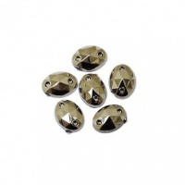 | 7701649 | 49.65 |  |  | Изображение
 | Стразы пришивные, акриловые, 6*8мм, 20шт/упак (овальные) Астра 36 графит |  |  |  | 49.65 | упак | 20 | Изображение
 | Стразы пришивные, акриловые, 6*8мм, 20шт/упак (овальные) Астра 38 рубин | Стразы пришивные, акриловые, 6*8мм, 20шт/упак (овальные) Астра 38 рубин | 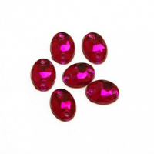 | 7701649 | 49.65 |  |  | Изображение
 | Стразы пришивные, акриловые, 6*8мм, 20шт/упак (овальные) Астра 38 рубин |  |  |  | 49.65 | упак | 20 | Изображение
 | Стразы пришивные, акриловые, 6*8мм, 20шт/упак (овальные) Астра N38 прозрачный | Стразы пришивные, акриловые, 6*8мм, 20шт/упак (овальные) Астра N38 прозрачный | 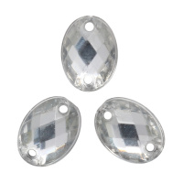 | 7701649 | 49.65 |  |  | Изображение
 | Стразы пришивные, акриловые, 6*8мм, 20шт/упак (овальные) Астра N38 прозрачный |  |  |  | 49.65 | упак | 25 | Изображение
 | Стразы пришивные, акриловые, 6*8мм, 20шт/упак (овальные) Астра N48 черный | Стразы пришивные, акриловые, 6*8мм, 20шт/упак (овальные) Астра N48 черный | 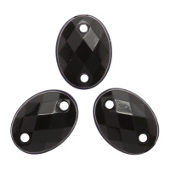 | 7701649 | 49.65 |  |  | Изображение
 | Стразы пришивные, акриловые, 6*8мм, 20шт/упак (овальные) Астра N48 черный |  |  |  | 49.65 | упак | 29 | Изображение
 | Стразы пришивные, акриловые, 6*8мм, 20шт/упак (овальные) Астра NAB20 прозрачный АВ | Стразы пришивные, акриловые, 6*8мм, 20шт/упак (овальные) Астра NAB20 прозрачный АВ | 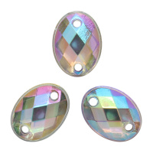 | 7701649 | 49.65 |  |  | Изображение
 | Стразы пришивные, акриловые, 6*8мм, 20шт/упак (овальные) Астра NAB20 прозрачный АВ |  |  |  | 49.65 | упак | 24 | Изображение
 | Стразы пришивные, акриловые, 6мм, 25шт/упак (круглые) Астра N1 красный | Стразы пришивные, акриловые, 6мм, 25шт/упак (круглые) Астра N1 красный | 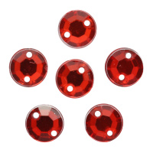 | 7725947 | 49.65 |  |  | Изображение
 | Стразы пришивные, акриловые, 6мм, 25шт/упак (круглые) Астра N1 красный |  |  |  | 49.65 | упак | 9 | Изображение
 | Стразы пришивные, акриловые, 6мм, 25шт/упак (круглые) Астра N13 светло-розовый | Стразы пришивные, акриловые, 6мм, 25шт/упак (круглые) Астра N13 светло-розовый | 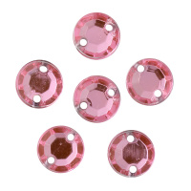 | 7725947 | 49.65 |  |  | Изображение
 | Стразы пришивные, акриловые, 6мм, 25шт/упак (круглые) Астра N13 светло-розовый |  |  |  | 49.65 | упак | 19 | Изображение
 | Стразы пришивные, акриловые, 6мм, 25шт/упак (круглые) Астра N17 гранат | Стразы пришивные, акриловые, 6мм, 25шт/упак (круглые) Астра N17 гранат | 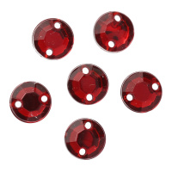 | 7725947 | 49.65 |  |  | Изображение
 | Стразы пришивные, акриловые, 6мм, 25шт/упак (круглые) Астра N17 гранат |  |  |  | 49.65 | упак | 19 | Изображение
 | Стразы пришивные, акриловые, 6мм, 25шт/упак (круглые) Астра N38 прозрачный | Стразы пришивные, акриловые, 6мм, 25шт/упак (круглые) Астра N38 прозрачный | 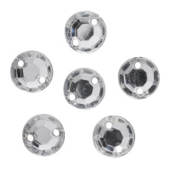 | 7725947 | 49.65 |  |  | Изображение
 | Стразы пришивные, акриловые, 6мм, 25шт/упак (круглые) Астра N38 прозрачный |  |  |  | 49.65 | упак | 21 | Изображение
 | Стразы пришивные, акриловые, 6мм, 25шт/упак (круглые) Астра N48 черный | Стразы пришивные, акриловые, 6мм, 25шт/упак (круглые) Астра N48 черный | 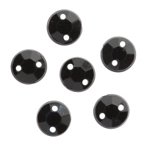 | 7725947 | 49.65 |  |  | Изображение
 | Стразы пришивные, акриловые, 6мм, 25шт/упак (круглые) Астра N48 черный |  |  |  | 49.65 | упак | 23 | Изображение
 | Стразы пришивные, акриловые, 6мм, 25шт/упак (круглые) Астра NAB20 прозрачный АВ | Стразы пришивные, акриловые, 6мм, 25шт/упак (круглые) Астра NAB20 прозрачный АВ | 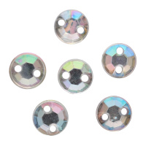 | 7725947 | 49.65 |  |  | Изображение
 | Стразы пришивные, акриловые, 6мм, 25шт/упак (круглые) Астра NAB20 прозрачный АВ |  |  |  | 49.65 | упак | 18 | Изображение
 | Стразы пришивные, акриловые, 6мм, 25шт/упак (круглые) Астра NAB50 белый АВ | Стразы пришивные, акриловые, 6мм, 25шт/упак (круглые) Астра NAB50 белый АВ | 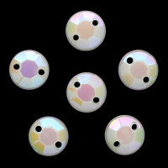 | 7725947 | 49.65 |  |  | Изображение
 | Стразы пришивные, акриловые, 6мм, 25шт/упак (круглые) Астра NAB50 белый АВ |  |  |  | 49.65 | упак | 12 | Изображение
 | Стразы пришивные, акриловые, 8*10мм, 18шт/упак (овальные) Астра 01 прозрачный | Стразы пришивные, акриловые, 8*10мм, 18шт/упак (овальные) Астра 01 прозрачный | 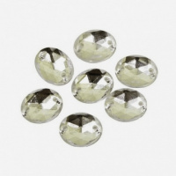 | 7701650 | 49.65 |  |  | Изображение
 | Стразы пришивные, акриловые, 8*10мм, 18шт/упак (овальные) Астра 01 прозрачный |  |  |  | 49.65 | упак | 6 | Изображение
 | Стразы пришивные, акриловые, 8*10мм, 18шт/упак (овальные) Астра 11 св.оранжевый | Стразы пришивные, акриловые, 8*10мм, 18шт/упак (овальные) Астра 11 св.оранжевый | 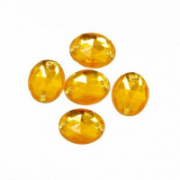 | 7701650 | 38.23 |  |  | Изображение
 | Стразы пришивные, акриловые, 8*10мм, 18шт/упак (овальные) Астра 11 св.оранжевый |  |  |  | 38.23 | упак | 1 | Изображение
 | Стразы пришивные, акриловые, 8*10мм, 18шт/упак (овальные) Астра 13 медный | Стразы пришивные, акриловые, 8*10мм, 18шт/упак (овальные) Астра 13 медный | 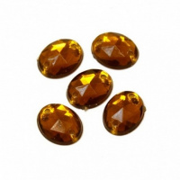 | 7701650 | 38.23 |  |  | Изображение
 | Стразы пришивные, акриловые, 8*10мм, 18шт/упак (овальные) Астра 13 медный |  |  |  | 38.23 | упак | 2 | Изображение
 | Стразы пришивные, акриловые, 8*10мм, 18шт/упак (овальные) Астра 23 т.серый | Стразы пришивные, акриловые, 8*10мм, 18шт/упак (овальные) Астра 23 т.серый | 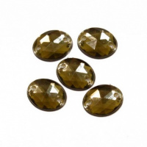 | 7701650 | 38.23 |  |  | Изображение
 | Стразы пришивные, акриловые, 8*10мм, 18шт/упак (овальные) Астра 23 т.серый |  |  |  | 38.23 | упак | 13 | Изображение
 | Стразы пришивные, акриловые, 8*10мм, 18шт/упак (овальные) Астра 32 голубой | Стразы пришивные, акриловые, 8*10мм, 18шт/упак (овальные) Астра 32 голубой | 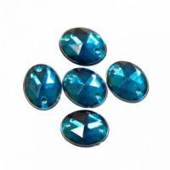 | 7701650 | 38.23 |  |  | Изображение
 | Стразы пришивные, акриловые, 8*10мм, 18шт/упак (овальные) Астра 32 голубой |  |  |  | 38.23 | упак | 6 | Изображение
 | Стразы пришивные, акриловые, 8*10мм, 18шт/упак (овальные) Астра 34 гранат | Стразы пришивные, акриловые, 8*10мм, 18шт/упак (овальные) Астра 34 гранат | 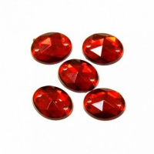 | 7701650 | 38.23 |  |  | Изображение
 | Стразы пришивные, акриловые, 8*10мм, 18шт/упак (овальные) Астра 34 гранат |  |  |  | 38.23 | упак | 4 | Изображение
 | Стразы пришивные, акриловые, 8*13мм, 12шт/упак (капля) Астра 03 св.розовый | Стразы пришивные, акриловые, 8*13мм, 12шт/упак (капля) Астра 03 св.розовый | 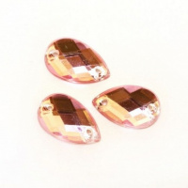 | 7701655 | 38.23 |  |  | Изображение
 | Стразы пришивные, акриловые, 8*13мм, 12шт/упак (капля) Астра 03 св.розовый |  |  |  | 38.23 | упак | 5 | Изображение
 | Стразы пришивные, акриловые, 8*13мм, 12шт/упак (капля) Астра 11 св.оранж. | Стразы пришивные, акриловые, 8*13мм, 12шт/упак (капля) Астра 11 св.оранж. | 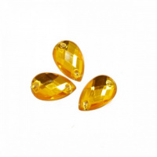 | 7701655 | 38.23 |  |  | Изображение
 | Стразы пришивные, акриловые, 8*13мм, 12шт/упак (капля) Астра 11 св.оранж. |  |  |  | 38.23 | упак | 6 | Изображение
 | Стразы пришивные, акриловые, 8*13мм, 12шт/упак (капля) Астра 13 медный | Стразы пришивные, акриловые, 8*13мм, 12шт/упак (капля) Астра 13 медный |  | 7701655 | 38.23 |  |  | Изображение
 | Стразы пришивные, акриловые, 8*13мм, 12шт/упак (капля) Астра 13 медный |  |  |  | 38.23 | упак | 5 | Изображение
 | Стразы пришивные, акриловые, 8*13мм, 12шт/упак (капля) Астра 38 рубин | Стразы пришивные, акриловые, 8*13мм, 12шт/упак (капля) Астра 38 рубин |  | 7701655 | 38.23 |  |  | Изображение
 | Стразы пришивные, акриловые, 8*13мм, 12шт/упак (капля) Астра 38 рубин |  |  |  | 38.23 | упак | 1 | Изображение
 | Стразы пришивные, акриловые, 8мм, 20шт/упак (круглые) Астра 03 св.розовый | Стразы пришивные, акриловые, 8мм, 20шт/упак (круглые) Астра 03 св.розовый |  | 7701644 | 43.40 |  |  | Изображение
 | Стразы пришивные, акриловые, 8мм, 20шт/упак (круглые) Астра 03 св.розовый |  |  |  | 43.40 | упак | 6 | Изображение
 | Стразы пришивные, акриловые, 8мм, 20шт/упак (круглые) Астра 13 медный | Стразы пришивные, акриловые, 8мм, 20шт/упак (круглые) Астра 13 медный |  | 7701644 | 43.40 |  |  | Изображение
 | Стразы пришивные, акриловые, 8мм, 20шт/упак (круглые) Астра 13 медный |  |  |  | 43.40 | упак | 7 | Изображение
 | Стразы пришивные, акриловые, 8мм, 20шт/упак (круглые) Астра 23 т.серый | Стразы пришивные, акриловые, 8мм, 20шт/упак (круглые) Астра 23 т.серый |  | 7701644 | 49.65 |  |  | Изображение
 | Стразы пришивные, акриловые, 8мм, 20шт/упак (круглые) Астра 23 т.серый |  |  |  | 49.65 | упак | 20 | Изображение
 | Стразы пришивные, акриловые, 8мм, 20шт/упак (круглые) Астра 32 голубой | Стразы пришивные, акриловые, 8мм, 20шт/упак (круглые) Астра 32 голубой |  | 7701644 | 49.65 |  |  | Изображение
 | Стразы пришивные, акриловые, 8мм, 20шт/упак (круглые) Астра 32 голубой |  |  |  | 49.65 | упак | 21 | Изображение
 | Стразы пришивные, акриловые, 8мм, 20шт/упак (круглые) Астра 36 графит | Стразы пришивные, акриловые, 8мм, 20шт/упак (круглые) Астра 36 графит |  | 7701644 | 38.23 |  |  | Изображение
 | Стразы пришивные, акриловые, 8мм, 20шт/упак (круглые) Астра 36 графит |  |  |  | 38.23 | упак | 1 | Изображение
 | Стразы пришивные, акриловые, 8мм, 20шт/упак (круглые) Астра 38 рубин | Стразы пришивные, акриловые, 8мм, 20шт/упак (круглые) Астра 38 рубин |  | 7701644 | 49.65 |  |  | Изображение
 | Стразы пришивные, акриловые, 8мм, 20шт/упак (круглые) Астра 38 рубин |  |  |  | 49.65 | упак | 18 | Изображение
 | Стразы пришивные, акриловые, 8мм, 20шт/упак (круглые) Астра 48 северное сияние | Стразы пришивные, акриловые, 8мм, 20шт/упак (круглые) Астра 48 северное сияние |  | 7701644 | 49.65 |  |  | Изображение
 | Стразы пришивные, акриловые, 8мм, 20шт/упак (круглые) Астра 48 северное сияние |  |  |  | 49.65 | упак | 20 | Изображение
 | Стразы пришивные, акриловые, 8мм, 20шт/упак (круглые) Астра N1 красный | Стразы пришивные, акриловые, 8мм, 20шт/упак (круглые) Астра N1 красный |  | 7701644 | 49.65 |  |  | Изображение
 | Стразы пришивные, акриловые, 8мм, 20шт/упак (круглые) Астра N1 красный |  |  |  | 49.65 | упак | 20 | Изображение
 | Стразы пришивные, акриловые, 8мм, 20шт/упак (круглые) Астра N13 светло-розовый | Стразы пришивные, акриловые, 8мм, 20шт/упак (круглые) Астра N13 светло-розовый |  | 7701644 | 49.65 |  |  | Изображение
 | Стразы пришивные, акриловые, 8мм, 20шт/упак (круглые) Астра N13 светло-розовый |  |  |  | 49.65 | упак | 20 | Изображение
 | Стразы пришивные, акриловые, 8мм, 20шт/упак (круглые) Астра N17 гранатй | Стразы пришивные, акриловые, 8мм, 20шт/упак (круглые) Астра N17 гранатй |  | 7701644 | 49.65 |  |  | Изображение
 | Стразы пришивные, акриловые, 8мм, 20шт/упак (круглые) Астра N17 гранатй |  |  |  | 49.65 | упак | 10 | Изображение
 | Стразы пришивные, акриловые, 8мм, 20шт/упак (круглые) Астра N38 прозрачный | Стразы пришивные, акриловые, 8мм, 20шт/упак (круглые) Астра N38 прозрачный |  | 7701644 | 49.65 |  |  | Изображение
 | Стразы пришивные, акриловые, 8мм, 20шт/упак (круглые) Астра N38 прозрачный |  |  |  | 49.65 | упак | 30 | Изображение
 | Стразы пришивные, акриловые, 8мм, 20шт/упак (круглые) Астра N48 черный | Стразы пришивные, акриловые, 8мм, 20шт/упак (круглые) Астра N48 черный |  | 7701644 | 49.65 |  |  | Изображение
 | Стразы пришивные, акриловые, 8мм, 20шт/упак (круглые) Астра N48 черный |  |  |  | 49.65 | упак | 25 | Изображение
 | Стразы пришивные, акриловые, 8мм, 20шт/упак (круглые) Астра N9 голубой | Стразы пришивные, акриловые, 8мм, 20шт/упак (круглые) Астра N9 голубой |  | 7701644 | 49.65 |  |  | Изображение
 | Стразы пришивные, акриловые, 8мм, 20шт/упак (круглые) Астра N9 голубой |  |  |  | 49.65 | упак | 10 | Изображение
 | Стразы пришивные, акриловые, 8мм, 20шт/упак (круглые) Астра NAB20 прозрачный АВ | Стразы пришивные, акриловые, 8мм, 20шт/упак (круглые) Астра NAB20 прозрачный АВ |  | 7701644 | 49.65 |  |  | Изображение
 | Стразы пришивные, акриловые, 8мм, 20шт/упак (круглые) Астра NAB20 прозрачный АВ |  |  |  | 49.65 | упак | 24 | Изображение
 | Стразы пришивные, акриловые, 8мм, 20шт/упак (круглые) Астра NAB50 белый АВ | Стразы пришивные, акриловые, 8мм, 20шт/упак (круглые) Астра NAB50 белый АВ |  | 7701644 | 49.65 |  |  | Изображение
 | Стразы пришивные, акриловые, 8мм, 20шт/упак (круглые) Астра NAB50 белый АВ |  |  |  | 49.65 | упак | 16 | Изображение

